Лист 1
Прайс-лист
МИР ПРЯЖИ

В валюте: руб. (курс 1).
Цены указаны на 07.08.2020

№ | Номенклатура/ Характеристика номенклатуры | Описание | Изображение | Артикул | Цена | Ед. | Остаток | Ссылка на сайт
 | Пудра для эмалирования Efcolor 10 мл, 9370036 мальвы | Пудра для эмалирования Efcolor 10 мл, 9370036 мальвы | 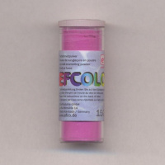 | 9370036 | 71.33 |  |  | Изображение
 | Пудра для эмалирования Efcolor 10 мл, 9370036 мальвы |  |  |  | 71.33 | шт | 2 | Изображение
 | Пудра для эмалирования Efcolor 10 мл, 9370067 травянистый | Пудра для эмалирования Efcolor 10 мл, 9370067 травянистый | 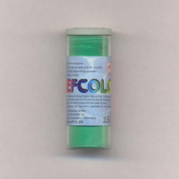 | 9370067 | 71.33 |  |  | Изображение
 | Пудра для эмалирования Efcolor 10 мл, 9370067 травянистый |  |  |  | 71.33 | шт | 1 | Изображение
 | Пудра для эмалирования Efcolor 10 мл, 9370076 коньяк | Пудра для эмалирования Efcolor 10 мл, 9370076 коньяк | 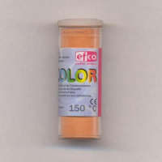 | 9370076 | 71.33 |  |  | Изображение
 | Пудра для эмалирования Efcolor 10 мл, 9370076 коньяк |  |  |  | 71.33 | шт | 2 | Изображение
 | Пудра для эмалирования Efcolor 10 мл, 9370284 серый | Пудра для эмалирования Efcolor 10 мл, 9370284 серый | 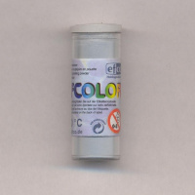 | 9370284 | 107.00 |  |  | Изображение
 | Пудра для эмалирования Efcolor 10 мл, 9370284 серый |  |  |  | 107.00 | шт | 1 | Изображение

